PASAPORTE
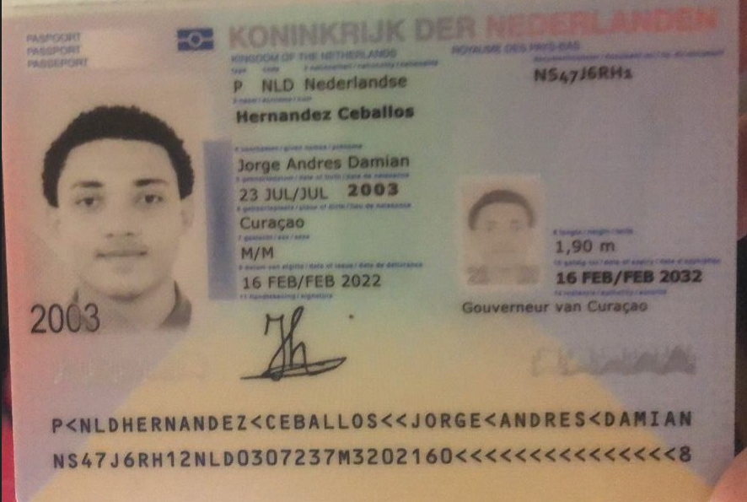
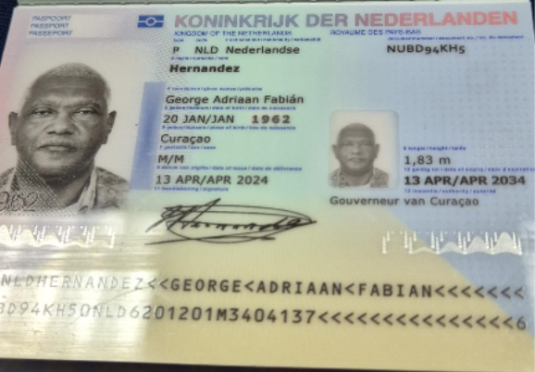

 |  | Nombre 1 | George
Nombre 1 | Jorge | Nombre 2 | Adriaan
Nombre 2 | Andres | Nombre 3 | Fabian
Nombre 3 | Damian | Apellido | Hernandez
Apellido 1 | Hernandez | Genero | Masculino
Apellido 2 | Ceballos | Pasaporte | NUBD94KH5
Genero | Masculino | Fecha de nacimiento | 20 de enero del 1962
Pasaporte | NS47J6RH1 | Edad | 64
Fecha de nacimiento | 2003-07-23 | Estado civil | Con pareja
Edad | 23 | Dirección | Kaya Kiwa #30
Estado civil | Soltero | País | Curazao
Dirección | Saint Cloud, Minnesota. | Email: | g_hernandez62@yahoo.com
País | Estados Unidos | Teléfono | 599 95681193
Email: | 2003jhernandez@gmail.com | Profesión | Contador
Teléfono | 1(320) 2918846 - 1 320 2918846 | RH | A+
Profesión | CIBERSEGURIDAD | Seguro | Tengo del SVB
RH | A+ | Peso | 105 kg
Seguro | SVB - Health Partners | Altura | 1.83
Peso | 102 kg | Idioma | Español, Holandes
Altura | 190 cm
Idioma | Español - Ingles
Salud |  | Salud
Estadia
 |  | Estadia

RVA282-5-COSTEO GEORGE
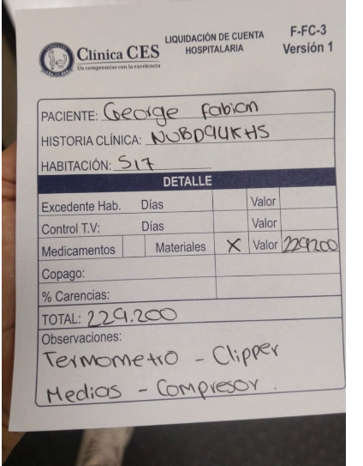
 |  |  |  |  |  |  |  |  |  |  | Libro diario contable
 |  |  |  |  |  |  |  | Pago proveedores tarifa neta |  |  | PAGOS
ARCHIVO DE DOCUMENTOS MÉDICOS | PAGOS - FACTURA | RESERVAS Y CONFIRMACION | SERVICIOS | PROVEEDOR | CANTIDAD | PRECIO UNITARIO EN PESOS | PASAJERO 1 PRECIO EN PESOS | PAGOS EN PESOS | RETENCIÓN EN LA FUENTE | PAGO TOTAL | PROVEEDOR - NOMBRE COMERCIAL | Fecha del pago | Valor del pago | Forma de pago de donde salió el dinero | Tipo de movimiento | Comentarios
 |  |  | LABORATORIOS CLINICOS
Archivado | Facturado | Confirmado | Uroanálisis | Echavarría | 1 | $25,000 | $25,000 | $6,600 | $0 | $6,600 | SALDO A FAVOR ECHAVARRIA
Archivado | Facturado | Confirmado | Urocultivo -Antibiograma concentracion minima inhibitoria | Echavarría | 1 | $100,000 | $100,000 | $36,800 | $0 | $36,800 | SALDO A FAVOR ECHAVARRIA
 |  |  | SERVICIOS MEDICAL TRIP
App | Pre compra | Emitida | Póliza de asistencia médica al viajero | Colasistencia | 32 | $6,000 | $192,000 | $77,220 | $0 | $77,220 | PRE COMPRA
App | Pre compra | Emitida | Póliza de asistencia médica al viajero Acompañante | Colasistencia | 32 | $6,000 | $192,000 | $74,250 | $0 | $74,250 | PRE COMPRA
 | Pagado | Emitida | eSIM recarga 80 gb x 30 dias | MI eSim | 1 | $90,909 | $90,909 | $62,780 | $0 | $62,780 | MI eSim | 2026-08-08 | $62,780 | YIMY BANCOLOMBIA | TRANSFERENCIA BANCARIA
 |  | Confirmado | Traslado- Aeropuerto -Hotel en carro diurno conductor de habla español Jorge y George traslados individuales | Aeroturex | 4 | $173,700 | $694,800
 |  |  | Recargo nocturno | Aeroturex | 1 | $25,000 | $25,000
 |  | Confirmado | Servicios Medical Trip Colombia Traslados Hotel-Clínica por trayectos cortos | Yenny | 10 | $45,000 | $450,000
 |  | Confirmado | Servicios Medical Trip Colombia Traslados Hotel-Clínica por trayectos LARGOS | Andrés | 4 | $55,000 | $220,000
 |  | Confirmado | Servicio Medical Trip Colombia - Acompañamiento virtual y presencial en español para citas y exámenes para 8 horas diurnas |  | $3 | $221,400 | $664,200
 | Pagado | Confirmado | City Tour Medellín | TURIBUS | 2 | $80,000 | $160,000 | $80,000 | $0 | $80,000 | Se cruza con saldo a Favor Turibus
 |  |  |  |  |  | Total en PESOS COLOMBIANOS | $2,813,909

CONFIRMACIONES
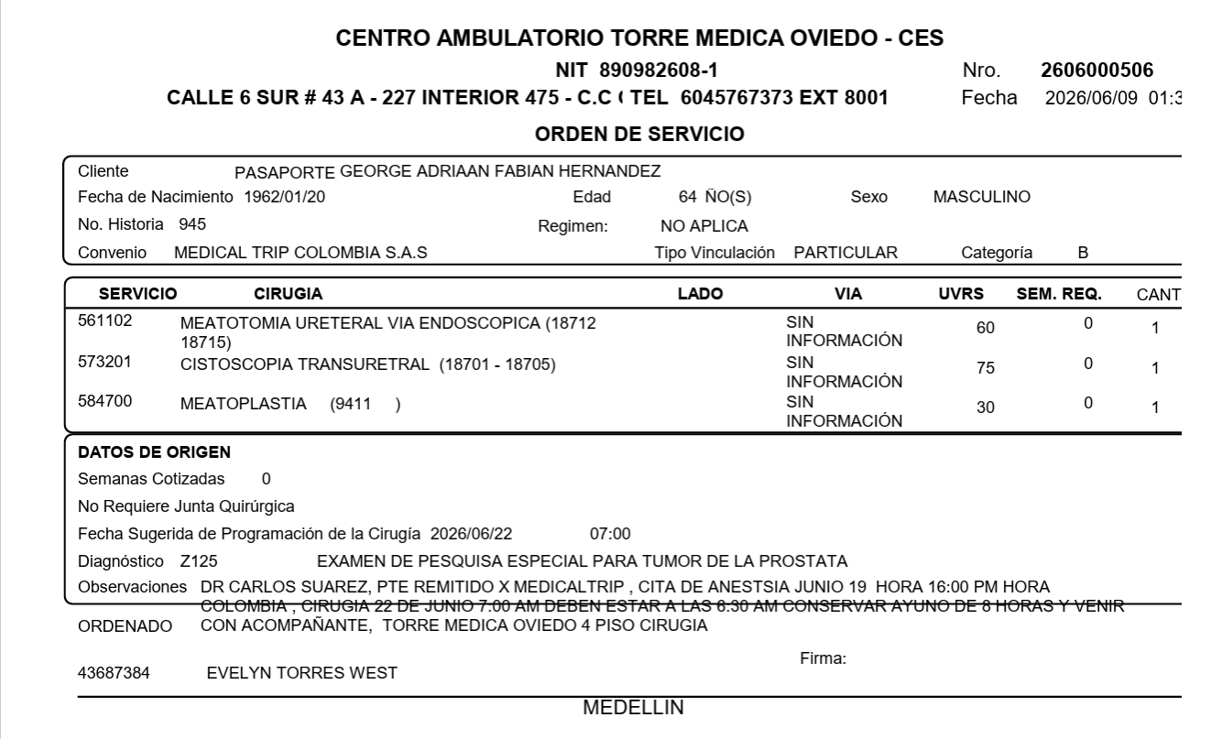
PROCEDIMIENTO 13 DE AGOSTO - (URETROGRAFÍA) Y CITA DE ANESTESIOLOGO | CONFIRMACION PROCEDIMIENTO 14 DE AGOSTO CIRUGIA URETROPLASTIA CON INJERTO DE MUCOSA ORAL - Y CITA DE ANESTESIOLOGO
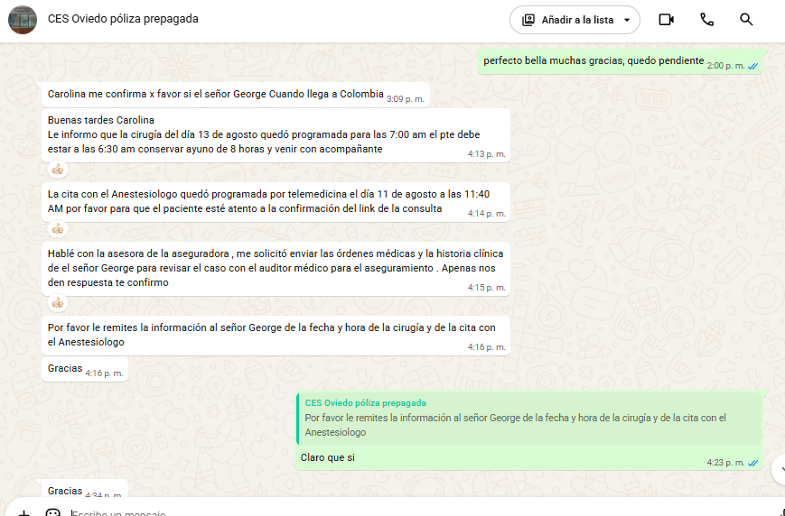
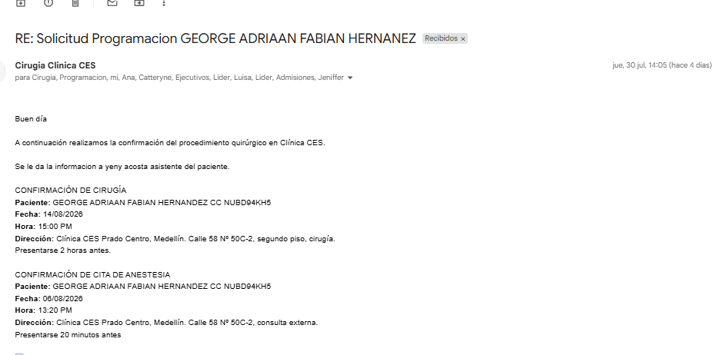

 | CIRUGIA CLÍNICA CES

VUELO+HOTE+SIM CARD
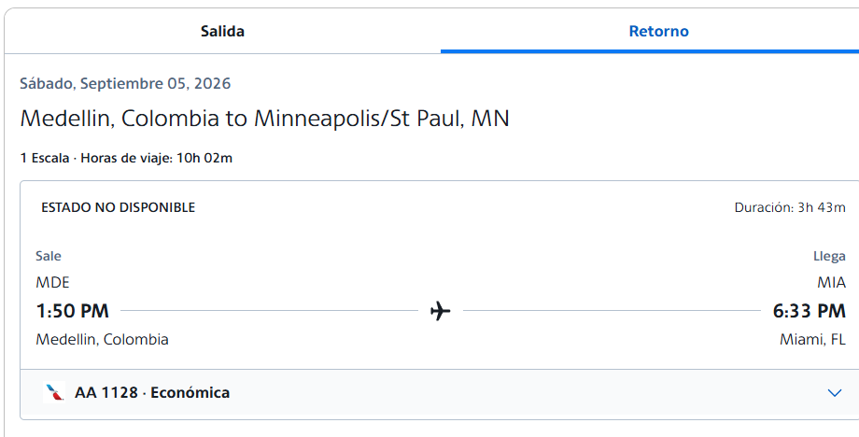
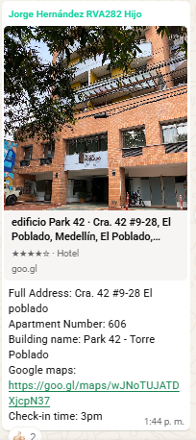
Jorge Andres | Jorge Andres | George | AIRBNB ED. PARK 42 -CR 42 #9-28 POBLADO | CHIP JORGE
Miami - Medellin 6 de agosto | Medellin -Miami - 5 de Septiembre | CURAZAO - MEDELLIN 5 de agosto
MWDUIN |  | HRPJNJ

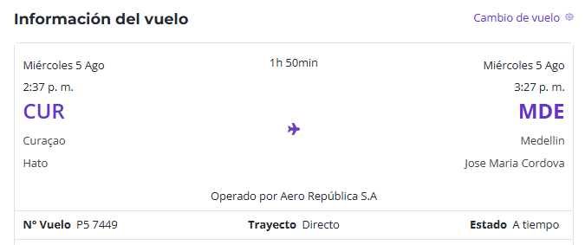

 |  |  |  |  | 323386704

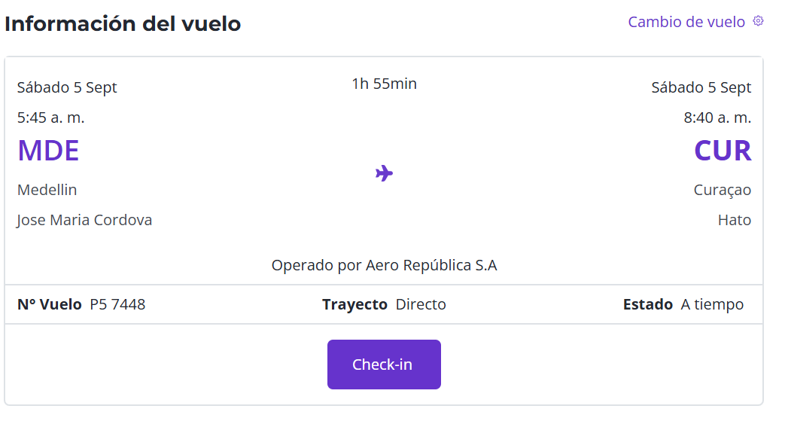

 |  | 0

VIAJE AGOSTO
